Sheet1
【JDBC、Thin Driverとは】
JDBCは、Javaからデータベースにアクセスし、操作するためのAPIライブラリです。
JavaプログラムからデータベースにSQL文を発行し、結果を取得したりデータを追加したりする際に利用します。

データベースはOracleの他にもMySQL、SQLServerなど沢山の種類があり、細かい利用方法(定義されたデータベース内部のメソッドの仕様など)がそれぞれ異なっています。
JDBCを利用すると、これらデータベース間の違いを吸収し、Java-データベース間のやり取りに対する処理に対して異なるプログラムを作成しなくても良いようになります。
Javaプログラム

JDBC API

Oracle用のJDBC
ドライバ
MySQL用のJDBC
ドライバ

Oracle
MySQL

さらに、Oracleの場合、接続に利用するJDBCドライバが２種類あります。
「Oracle JDBC OCI Driver」と、「Oracle JDBC Thin Driver」です。
Oracle JDBC OCI Driverは、OCIと呼ばれるライブラリを利用してOracleに接続します。
高機能ですが初期設定が煩雑で、かつOracle Clientをインストール済みの環境でしか利用できません。

Oracle JDBC Thin Driverは、ドライバーが直接データベースにアクセスし接続や諸々の処理を行います。
OCIに比べると若干パフォーマンスが下がりますが、どの環境でも利用できるため現場で活用されることの多いドライバです。
本研修では、このThin Driverを利用します。

【ODBCドライバの準備】
GoogleDriveから、ojdbc7.jarをダウンロードしてください。
プロジェクトの直下にlibフォルダを作成し、そこにjarファイルを配置します。

Eclipse上で以下の操作を行い、ライブラリへの参照パスを通してください。

①対象のプロジェクトで右クリックし、メニューからプロパティをクリック
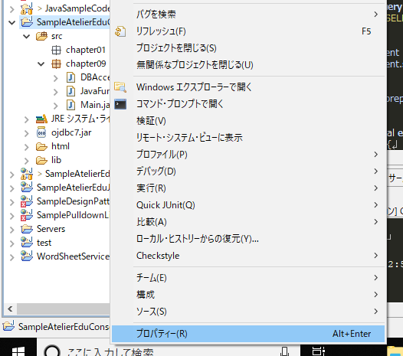

②Javaのビルドパスを選択し、ライブラリタブを選択。ojdbc7.jarが存在しない場合、jar追加ボタンをクリックして追加する。
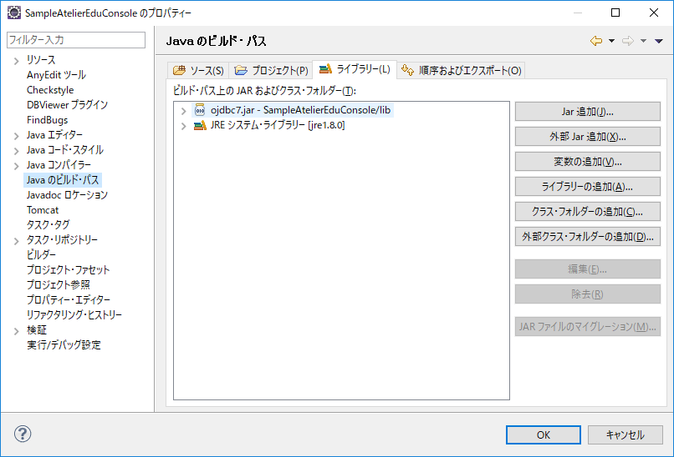

【Thin Driverを利用したDBアクセス】
では、実際にJavaプログラムからOracleへアクセスするプログラムを作成します。

DBAccess.javaファイルにDBAccessクラスを定義し、「JAVA_FUNDAMENTAL」スキーマの「JAVA_FUNDAMENTAL」テーブルにアクセスしてみます。
※Main.javaを作成し、そこからDBAccessクラスを呼び出す形とします
データベースにアクセスするには、java.sql.Connectionクラスのインスタンスを取得し、これを利用します。

[DBAccess.java] |  | [Main.java]
import java.sql.Connection;
import java.sql.DriverManager;
import java.sql.SQLException;
public class DBAccess {
private final String url = "jdbc:oracle:thin:@localhost:1521:XE";
private final String user = "JAVA_FUNDAMENTAL";
private final String password = "atelier";
private Connection connection;
/**
* コンストラクタ
*/
public DBAccess() {
}
/**
* Oracleへのアクセス処理
* @return true:処理成功、false:処理失敗
* @throws SQLException DB接続エラー
* @throws ClassNotFoundException ドライバロードエラー
*/
public void accessOracle() throws SQLException, ClassNotFoundException {
Class.forName("oracle.jdbc.driver.OracleDriver");
connection = DriverManager.getConnection(url, user, password);
connection.setAutoCommit(false);
}
}
import java.sql.SQLException;
public class Main {
public static void main(String[] args) {
DBAccess db = null;
try {
db = new DBAccess();
db.accessOracle();
} catch (Exception e) {
System.out.print(e.toString());
}
}
}

 |  | Oracle JDBCドライバのロード(利用することをJavaに通知)を行っています。
 |  | これは定型文なので、深く考えずそのまま記述することを覚えてください。

 |  | ロードしたDriverに、接続先の情報を与えてConnectionクラスの
 |  | インスタンスを生成しています。
 |  | また、「jdbc:oracle:thin」とすることで、Thinドライバを利用することも宣言しています。
 |  | ここでのuserは、Oracleのスキーマ名を指します。

 |  | connection.setAutoCommit(false);は、自動でコミットする機能をOFFにしています。
 |  | insert文やupdate文が発行される度にコミットされると、後々のロールバック処理で
 |  | 困ることがあるため、通常はOFFとします。

上記プログラムを実行(デバッグ)すると、正常にOracleデータベースにアクセスできた場合は、accessOracleメソッドが終了しMainクラスのmainメソッドに処理を返します。

接続先データベースの情報が間違っているなどの場合、以下の図のようにmainメソッドのcatch節で情報を得ることができます。
（以下はユーザー名、パスワード、または接続先DBの指定などが間違っているため、DBにログインできなかった旨のエラー）
エラーとなる場合、DBに作成したスキーマ名が正しいか、Javaプログラム側に記載したDB情報とユーザー名、パスワードが正しいかを確認してください。
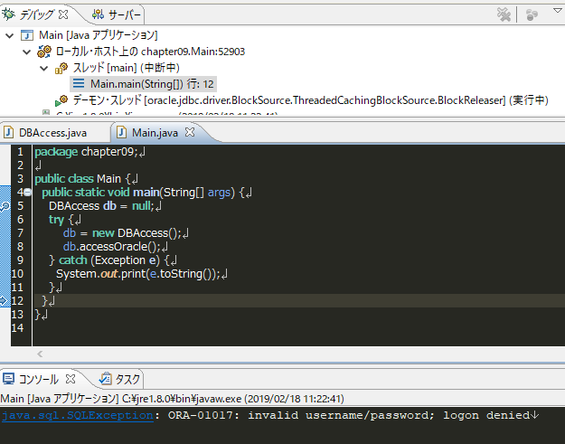

【接続の後始末】
Oracleデータベースへの接続には成功しましたが、上記のソースコードには大事な処理が抜けています。
データベースに接続したら接続しっぱなしで、接続情報が不要になった際に接続を閉じていません。
接続のクローズ処理をDBAccessクラスに追加し、Mainクラス側ではtry-catch-finally構文を利用して必ずクローズ処理が呼ばれるようにします。

[DBAccess.java] |  | [Main.java]
import java.sql.Connection;
import java.sql.DriverManager;
import java.sql.SQLException;
public class DBAccess {
private final String url = "jdbc:oracle:thin:@localhost:1521:XE";
private final String user = "JAVA_FUNDAMENTAL";
private final String password = "atelier";
private Connection connection;
/**
* コンストラクタ
*/
public DBAccess() {
}
/**
* Oracleへのアクセス処理
* @return true:処理成功、false:処理失敗
* @throws SQLException DB接続エラー
* @throws ClassNotFoundException ドライバロードエラー
*/
public void accessOracle() throws SQLException, ClassNotFoundException {
Class.forName("oracle.jdbc.driver.OracleDriver");
Connection connection = DriverManager.getConnection(url, user, password);
connection.setAutoCommit(false);
}
/**
* DB接続のクローズ処理
* @throws SQLException DB接続エラー
*/
public void closeConnection() throws SQLException {
connection.close();
}
}
import java.sql.SQLException;
public class Main {
public static void main(String[] args) {
DBAccess db = null;
try {
try {
db = new DBAccess();
db.accessOracle();
} finally {
db.closeConnection();
}
} catch (Exception e) {
System.out.print(e.toString());
}
}
}

【INSERT処理】
次に、JavaからOracleデータベースへレコードを追加してみましょう。
処理の順番としては以下となります。
①SQL文をStringBuilderを利用して作成
②SQL文に設定するパラメータを指定
③SQL実行
④コミットまたはロールバック処理
⑤finally節で不要になった情報をクローズ処理

DBAccessクラスにinsertメソッドを追加し、Mainクラスから呼び出してみます。

public int insert() throws SQLException {
try {
int resultCount = 0;
// SQL作成
StringBuilder query = new StringBuilder();
query.append("INSERT INTO JAVA_FUNDAMENTAL( ");
query.append("MAIN_CD ");
query.append(",COLUMN_A ");
query.append(",COLUMN_B ");
query.append(",COLUMN_C ");
query.append(") VALUES (?,?,?,?)");
// パラメータ指定
prepareStatement = connection.prepareStatement(query.toString());
prepareStatement.setString(1, "maincd_001");
prepareStatement.setString(2, "columna_001");
prepareStatement.setInt(3, 12345);
prepareStatement.setTimestamp(4, new Timestamp(System.currentTimeMillis()));
// SQL実行
resultCount = prepareStatement.executeUpdate();
// コミット処理
connection.commit();
return resultCount;
} catch (SQLException e) {
connection.rollback();
System.out.print(e.toString());
throw e;
} finally {
prepareStatement.close();
}
}
[DBAccess.java] ※insertメソッドを中心に記載
 |  | ①SQL文をStringBuilderを利用して作成
 |  | 発行したいSQL文を作成しています。
 |  | StringBuilderを利用することは必須ではないですが、メモリ使用の観点から
 |  | 利用しています。
 |  | VALUESの中身が全て「?」になっています。
 |  | 後々、prepareStatementを利用して置換する値であることを指していますが、
 |  | これを「クエリパラメータ」と呼びます。

 |  | VALUESの値を固定で記述することもできますが、セキュリティの観点から不都合が
 |  | 出る可能性が高いため推奨されません。
 |  | クエリパラメータを利用することで、汎用的なSQL文を作成することができ、
 |  | かつAPIがパラメータのエスケープ処理を自動で行ってくれるため、安全な処理を
 |  | 実行することができます。

 |  | ②SQL文に設定するパラメータを指定
 |  | ConnectionクラスのprepareStatementメソッドを利用し、インスタンスを
 |  | 取得、その後、データベースの各列の型に注意しながら値を設定していきます。
 |  | ※prepareStatementの他、statementを利用する方法もありますが、
 |  | こちらはクエリパラメータを利用することができないため、割愛します

 |  | prepareStatement.setString(1, "maincd_001");
 |  | setXxxxxxの第一引数は、クエリパラメータの指定位置を指します。
 |  | これは1始まりのため、例えば1を指定した場合、VALUESの以下のパラメータ
 |  | を第二引数で置換することを指示します。
 |  | VALUES (?,?,?,?)");

 |  | また、データベースの列の型により、利用するメソッドを変えることを意識してください。
 |  | ・DB列の型がVARCHAR2、CHARなど文字列型
 |  |  | setString(1, XXXXXXX)
 |  | ・DB列の型がNUMBER、NUMERICなど数値型
 |  |  | setInt(1, XXXXXXX)、setLong(1, XXXXXXX)など
 |  | ・DB列の型がTIMESTAMP、DATEなど日付型
 |  |  | setTimestamp(1, XXXXXXX)、setDate(1, XXXXXXX)など
④コミットまたはロールバック処理
⑤finally節で不要になった情報をクローズ処理 |  | ③SQL実行
autoCommitはfalseにしているため、自身で処理完了後にコミット処理を行います。 |  | INSERT、UPDATE、DELETE文を発行する場合は
また、例外が発生した場合に処理を書き戻すため、catch節内でロールバック処理を行います。 |  | executeUpdateメソッドを利用します。
finally節では、不要となったprepareStatementのクローズ処理を行っています。 |  | SELECT文を発行する場合はexecuteQueryメソッドを利用します。
connectionのクローズはMainクラス側で行っているため、ここでは実施していません。

[Main.java]
import java.sql.SQLException;
public class Main {
public static void main(String[] args) {
DBAccess db = null;
try {
try {
db = new DBAccess();
db.accessOracle();
db.insert();
} finally {
db.closeConnection();
}
} catch (Exception e) {
System.out.print(e.toString());
}
}
}

上記のプログラムを実行すると、クエリパラメータを置換したSQLがOracleに対して発行されます。
プログラム実行後、以下のようにテーブルにレコードが追加されていることを確認してください。
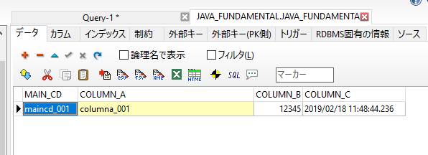

【UPDATE処理】
INSERTに続き、UPDATE文を発行してみます。
prepareStatementを利用することなど、処理の流れと内容はほぼ同じです。
※DELETE文も同様と考えてください

public int update() throws SQLException {
try {
int resultCount = 0;
// SQL作成
StringBuilder query = new StringBuilder();
query.append("UPDATE JAVA_FUNDAMENTAL ");
query.append("SET ");
query.append("COLUMN_A = ?");
query.append(",COLUMN_C = ? ");
query.append("WHERE MAIN_CD = ? ");
// パラメータ指定
prepareStatement = connection.prepareStatement(query.toString());
prepareStatement.setString(1, "columna_101");
prepareStatement.setTimestamp(2, new Timestamp(System.currentTimeMillis()));
prepareStatement.setString(3, "maincd_001");
// SQL実行
resultCount = prepareStatement.executeUpdate();
// コミット処理
connection.commit();
return resultCount;
} catch (SQLException e) {
connection.rollback();
System.out.print(e.toString());
throw e;
} finally {
prepareStatement.close();
}
}
[DBAccess.java] ※updateメソッドを中心に記載
 |  | INSERTと同様、クエリパラメータを利用しています。
 |  | UPDATE文の場合、列への設定値とWHEREの条件句の双方に
 |  | パラメータを利用することができます。

[Main.java]
public class Main {
public static void main(String[] args) {
DBAccess db = null;
try {
try {
db = new DBAccess();
db.accessOracle();
//db.insert();
db.update();
} finally {
db.closeConnection();
}
} catch (Exception e) {
System.out.print(e.toString());
}
}
}
 |  | insertメソッドの呼び出しをコメントアウトして、updateメソッドを呼び出して
 |  | います。

プログラム実行後、以下のようにテーブルにレコードが更新されていることを確認してください。
[実行前]

[実行後]

【SELECT処理】
次に、Oracleデータベースに存在するレコードをSELECT文を発行して取得し、Javaのオブジェクトに格納する方法について学びます。
取得した情報をJavaのオブジェクトに格納することを「マッピング」処理と呼ぶことが多いです。
今回は、マッピング先のクラスはJavaFundamentalクラスとして定義します。
また、取得したテーブルのレコード情報を、Mainクラス側でコンソールに出力します。

処理の順番は以下となります。
①SQL文をStringBuilderを利用して作成
②SQL文に設定するパラメータを指定
③SQL実行
④マッピング処理
⑤マッピングオブジェクトを呼び出し元処理に返却
⑥finally節で不要になった情報をクローズ処理

SELECT文の場合は特にコミット処理は不要ですが、不要になった情報をクローズすることだけは忘れないでください。

[DBAccess.java] ※selectメソッドとマッピング処理を中心に記載
/**
* 情報取得処理
* @param mainCd 検索コード
* @return 取得されたエンティティクラス
* @throws SQLException DB操作エラー
*/
public JavaFundamental select(String mainCd) throws SQLException {
try {
// SQL作成
StringBuilder query = new StringBuilder();
query.append("SELECT * FROM JAVA_FUNDAMENTAL WHERE MAIN_CD = ?");
// パラメータ指定
prepareStatement = connection.prepareStatement(query.toString());
prepareStatement.setString(1, mainCd);
// SQL実行
ResultSet rs = prepareStatement.executeQuery();
// マッピング処理
JavaFundamental entity = null;
while(rs.next()){
entity = new JavaFundamental();
mappingEntity(entity, rs);
}
return entity;
} catch (SQLException e) {
connection.rollback();
System.out.print(e.toString());
throw e;
} finally {
prepareStatement.close();
}
}
/**
* JavaFundamentalエンティティのマッピング処理
* @param entity JavaFundamentalエンティティクラス
* @param rs 取得処理結果セットクラス
* @throws SQLException DB操作エラー
*/
private void mappingEntity(JavaFundamental entity, ResultSet rs) throws SQLException {
entity.setMainCd(rs.getString(JavaFundamental.COLUMN_NAME_MAIN_CD));
entity.setColumnA(rs.getString(JavaFundamental.COLUMN_NAME_COLUMN_A));
entity.setColumnB(rs.getInt(JavaFundamental.COLUMN_NAME_COLUMN_B));
entity.setColumnC(rs.getTimestamp(JavaFundamental.COLUMN_NAME_COLUMN_C));
}
 |  |  |  | ①SQL文をStringBuilderを利用して作成
 |  |  |  | INSERT、UPDATE文と同様にSQLを作成します。
 |  |  |  | selectメソッドは引数にmainCdを持たせ、WHERE句の検索
 |  |  |  | 条件に指定する構成としました。

 |  |  |  | ②SQL文に設定するパラメータを指定
 |  |  |  | こちらもINSERT、UPDATE文と同様です。

 |  |  |  | ③SQL実行
 |  |  |  | SELECT処理のため、executeQueryメソッドを利用します。
 |  |  |  | 戻り値はResultSetオブジェクトです。
 |  |  |  | ResultSetオブジェクト内にSELECTされたレコードの情報が
 |  |  |  | 格納されていますが、オブジェクトの構成上、そのまま利用することが
 |  |  |  | 困難なためマッピング処理を行います。

 |  |  |  | ④マッピング処理
 |  |  |  | ⑤マッピングオブジェクトを呼び出し元処理に返却
 |  |  |  | JavaFundamentalクラスを別途定義し、オブジェクトに対して
 |  |  |  | 取得情報を1つずつマッピングしていきます。
 |  |  |  | JavaFundamentalクラスは、Oracleの同名テーブルと同じ名前の
 |  |  |  | ゲッター、セッター、private変数を持っています。
 |  |  |  | このような、テーブル構成と全く同じ構成を持つクラスをEntityクラスと
 |  |  |  | 呼びます。

 |  |  |  | 今回はWhere句の条件によりSELECTされるレコードが一意になる
 |  |  |  | ため、1件分のレコードのみ処理します。
 |  |  |  | JavaFundamentalクラスを配列や、後日学ぶコレクションに追加
 |  |  |  | することで複数レコードの情報を保持することも可能です。

 |  |  |  | ResultSetから情報を取り出す際は、getXxxxxメソッドを利用します。
 |  |  |  | これもテーブルの型、エンティティクラスの変数の型などにより使い分けて
 |  |  |  | ください。
 |  |  |  | 引数に指定するのは、テーブルのカラム名文字列です。
 |  |  |  | ・文字列型
 |  |  |  |  | getString()
 |  |  |  | ・数値型
 |  |  |  |  | getInt()、getLong()
 |  |  |  | ・日付型
 |  |  |  |  | getDate()、getTimestamp()

[JavaFundamental.java]
import java.sql.Timestamp;
/**
* JAVA_FUNDAMENTALエンティティクラス
*
*/
public class JavaFundamental {
public static final String COLUMN_NAME_MAIN_CD = "MAIN_CD";
public static final String COLUMN_NAME_COLUMN_A = "COLUMN_A";
public static final String COLUMN_NAME_COLUMN_B = "COLUMN_B";
public static final String COLUMN_NAME_COLUMN_C = "COLUMN_C";
private String mainCd;
private String columnA;
private int columnB;
private Timestamp columnC;
public String getMainCd() {
return mainCd;
}
public void setMainCd(String mainCd) {
this.mainCd = mainCd;
}
public String getColumnA() {
return columnA;
}
public void setColumnA(String columnA) {
this.columnA = columnA;
}
public int getColumnB() {
return columnB;
}
public void setColumnB(int columnB) {
this.columnB = columnB;
}
public Timestamp getColumnC() {
return columnC;
}
public void setColumnC(Timestamp columnC) {
this.columnC = columnC;
}
}

[Main.java]
public class Main {
public static void main(String[] args) {
DBAccess db = null;
try {
try {
db = new DBAccess();
db.accessOracle();
//db.insert();
db.update();
JavaFundamental entity = db.select("maincd_001");
// main側でコンソール表示
System.out.println("maincd:" + entity.getMainCd());
System.out.println("columnA:" + entity.getColumnA());
System.out.println("columnB:" + entity.getColumnB());
System.out.println("columnC:" + entity.getColumnC());
} finally {
db.closeConnection();
}
} catch (Exception e) {
System.out.print(e.toString());
}
}
}

 |  |  | DBAccessクラスのinsertメソッドでマッピング処理された、
 |  |  | JavaFundamentalクラスを受け取り、1つずつ情報をコンソール表示

プログラム実行時、以下のようにレコードの情報がコンソールに表示されるはずです。
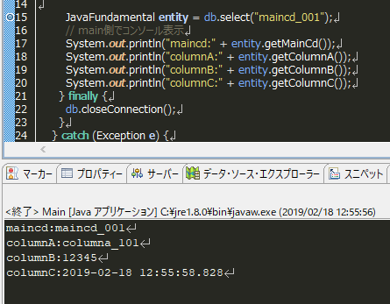

SELECT、INSERT、UPDATEをJavaプログラムから実行する基本的な方法を学びました。
DELETEに関しては、UPDATEとほぼ同じ構成になりますので記載を割愛します。

重要な点を再度記載しておきます。
① | まず、Driverのロードと接続処理を行う
② | (基本的に)autoCommitは常にfalseとしておく
③ | ロールバックはtry-catch-finally構文を利用し確実に実行する、コミットは自身で実装する
④ | 不要な接続はtry-catch-finally構文を利用し確実にcloseする
⑤ | prepareStatmentとクエリパラメータを利用する
⑥ | SELECT時はResultSetを利用し、マッピング処理を行ってレコードの情報を利用する

以上

